MM용 시트
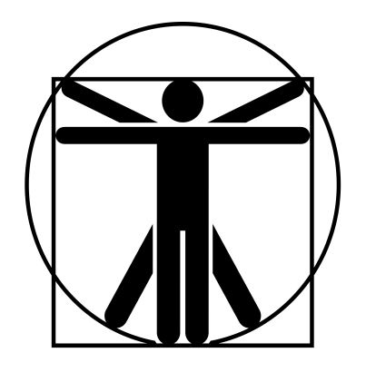
4
4
4
4
7*
4
6*
6*
4
4
1/6/30
최하위 스켈레톤 |  |  | 5.5 |  | 5 |  |  | 9 | 11 |  | 11 | 특이사항
 | 12 | 12 |  | 6 |  | 10 |  |  |  |  |  | *갑옷의 DR은 값에서 -4 (EX:몸통 갑옷 3) **꿰기,뚫기(특대) x1;뚫기(대)x1/2; 뚫기(중) x1/3; 뚫기(소) x1/5
 | 12 | 11 |  | 12 |  | 0

 |  |  |  |  |  |  | ATK |  |  |  |  |  | 1d-1
 |  |  |  |  |  |  | 일본도 휘두르기 |  |  | (14)R:1,2/1d+3 베기/P:0
 |  |  |  |  |  |  | 일본도 찌르기 |  |  | (14)R:1/1d+0 꿰기/P:0 |  |  | 1d+2
 |  |  |  |  |  |  | 주먹 찌르기 |  |  | (14)R:C/1d-1 때리기/P:0
 |  |  |  |  |  |  | 방패 찌르기 |  |  | (14)R:1/1d-1 때리기/P:불가 |  |  | -4
 |  |  |  |  |  |  | 복합궁 |  |  | (14)R:(240/300)/1d+2 꿰기/정3/연1/장1(2)
특성 : 죽음의 기운, 방호점(5/냉기), 스켈레톤**

기능 : 대검(14), 격투(14), 활(14), 방패(14)

 |  |  |  |  |  |  |  |  |  |  |  |  | 0

